Orientações Preenchimento
 | Orientações para o Preenchimento da Ficha de Inspeção - Locomotivas | Aplicado ao FORM-CGPF-020 Versão 4.0

1 OBJETIVO
Descrever e instruir como realizar o preenchimento da ficha de inspeção de Locomotivas Diesel-Elétrica, Diesel-Mecânica e Elétrica para fins de desvinculação, doação, substituição e/ou ressarcimento.

2 DETALHAMENTO DA TAREFA
2.1 Acesso a Ficha de Inspeção

A planilha de ficha de inspeção para Locomotivas é acessada através do link: https://www.gov.br/dnit/pt-br/central-de-conteudos/atos-normativos/tipo/instrucao-normativa .

2.2 Modelo da Locomotiva
2.2.1 O FORM-CGPF-020 é composto por três fichas de inspeção diferentes, a depender do modelo da locomotiva inspecionada, conforme apresentado na Figura 1.

Figura 1 – Fichas de Inspeção – Modelo da Locomotiva

2.3 Preencher “Dados do Bem”
2.3.1 Para os “Dados do Bem”, solicita-se o preenchimento de TODOS os campos, conforme exemplo abaixo de valor meramente explicativo.

Figura 2 – Dados do Bem

2.4 Preencher todos os campos relativos aos itens que compõem o bem
2.4.1 Após preenchimento dos campos “Modelo da Locomotiva”, “Ano de Fabricação”, “Data da Inspeção” e “Nome do Inspetor”, a coluna “Aplica-se” será liberada para preenchimento:

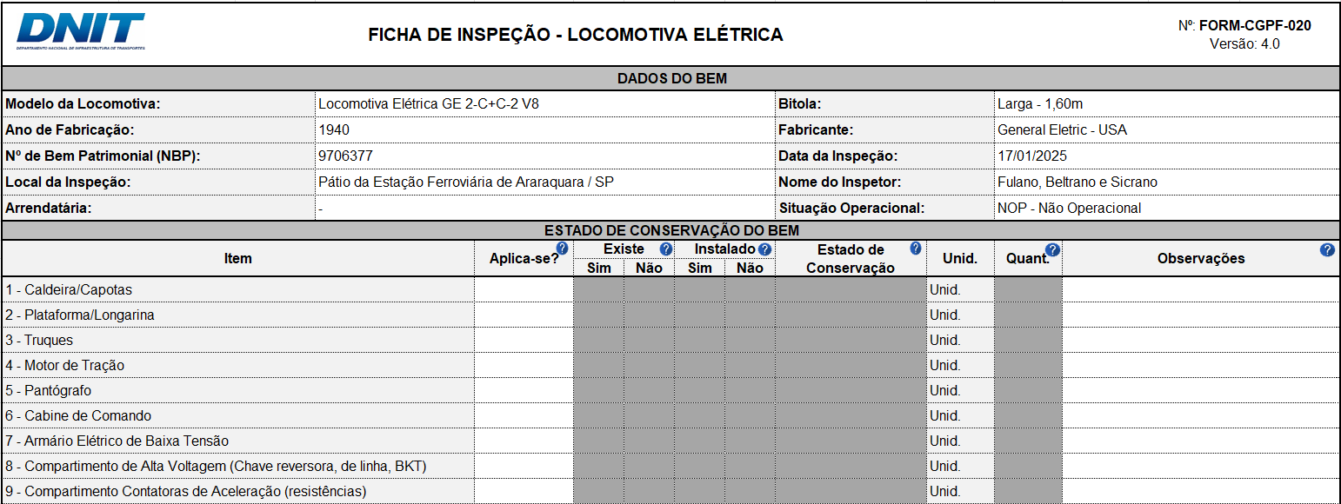
Figura 3 – Campo “Aplica-se” liberado para preenchimento

2.4.2 Deverá ser preenchido somente as células que estiverem desbloqueadas (EM BRANCO). Dados inseridos em células bloqueadas (EM CINZA) não serão contabilizados no momento da avaliação.

É possível exibir um comentário orientativo para cada um dos campos a serem preenchidos, apenas clicando na célula, como é visto na Figura 3:
Comentários

Figura 4 – Comentários Orientativos

Aplica-se?
Para esta coluna, deve-se informar se o item julgado se aplica ou não ao bem inspecionado.

Após o preenchimento do campo “Aplica-se?” com “Sim”, a coluna “Existe” será liberada para preenchimento:
Existe

Figura 5 – Instrução para o campo “Existe”

Caso o item não exista, os campos “Instalado: Não” e “Estado de Conservação: (6) INEXISTENTE” serão preenchidos automaticamente.

Instalado

Caso o item exista, os campos “Instalado” e “Estado de Conservação” ficarão disponíveis para preenchimento, conforme Figura 7:
Estado de Conservação

Figura 6 – Instrução para os campos “Instalado” e “Estado de Conservação”

Escolha entre as opções de (1) BOM a (5) PÉSSIMO, conforme o estado de conservação do item.

Observações
Utilize o campo “Observações” para detalhamentos e/ou comentários que o inspetor julgar necessários.

Figura 7 – Níveis para o Estado de Conservação

Espaço destinado para o inspetor inserir outros dados/informações pertinentes.
(Ex. quanto à inexistência, falta de teste ou condições gerais do componente)
Informações Adicionais

Figura 8 – Instrução para o campo “Informações Adicionais”

2.5 Assinaturas e Datas

Assinaturas
Devem, obrigatoriamente, ser preenchidos TODOS os campos referentes a Data e Assinaturas ao final do preenchimento da Ficha de Inspeção.
Devem assinar a ficha todas as pessoas que participaram da inspeção.

Datas

Figura 9 – “Assinaturas e Datas”

